2022_01_data
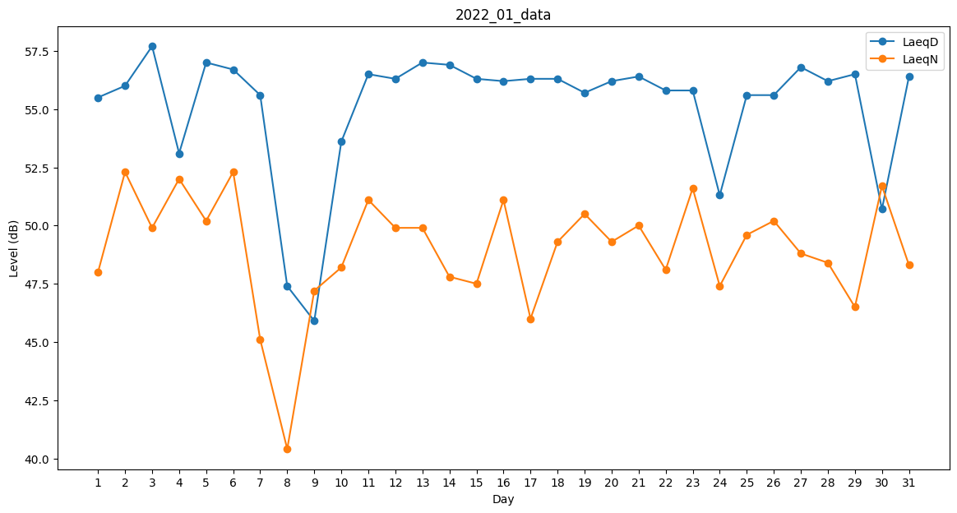
Day | LaeqD | LaeqN
1 | 55.5 | 48
2 | 56 | 52.3
3 | 57.7 | 49.9
4 | 53.1 | 52
5 | 57 | 50.2
6 | 56.7 | 52.3
7 | 55.6 | 45.1
8 | 47.4 | 40.4
9 | 45.9 | 47.2
10 | 53.6 | 48.2
11 | 56.5 | 51.1
12 | 56.3 | 49.9
13 | 57 | 49.9
14 | 56.9 | 47.8
15 | 56.3 | 47.5
16 | 56.2 | 51.1
17 | 56.3 | 46
18 | 56.3 | 49.3
19 | 55.7 | 50.5
20 | 56.2 | 49.3
21 | 56.4 | 50
22 | 55.8 | 48.1
23 | 55.8 | 51.6
24 | 51.3 | 47.4
25 | 55.6 | 49.6
26 | 55.6 | 50.2
27 | 56.8 | 48.8
28 | 56.2 | 48.4
29 | 56.5 | 46.5
30 | 50.7 | 51.7
31 | 56.4 | 48.3

